Прайс
Москва: тел.: +7(495) 505-54-49, тел.: +7(915) 318-72-25 (Кристина) тел.: +7(961) 206-14-57 Skype: karavanmoscow Оптовый склад г. Москва: ул. Дмитровское шоссе 157 БЦ "Гефест" стр. 5 Сочи: тел.: +7(918) 600 93 98 (Основной склад) тел.: +7(918) 400 81 03 (Карина) Skype: karavanmarket Основной оптовый склад: г. Адлер, ул. Просвещения 118 б, рядом с Ж/Д Вокзалом Оптовый магазин: г.Сочи, Краснодарское кольцо, рынок Авангард Розничный магазин: г. Адлер, ул. Ленина 10, ТК "Славутич" Геленджик: тел.: +7(918) 353 21 20 Оптовый склад г. Геленджик, ул.Тельмана, 146 (территория "Стройторг") По всем вопросам обращаться на электронный адрес karavanmarket@mail.ru |  |  | ПРАЙС-ЛИСТ на 04.05.2018 |  |  | Для того чтобы сделать заказ: Необходимо в поле "Количество к заказу" на против нужного товара, ввести необходимое количество товара. Сумма заказа рассчитывается автоматически, и выводится в поле "Сумма заказа" на желтом фоне. Затем отправить файл на адрес karavanmarket@mail.ru

 |  |  |  |  | Сумма заказа: | 0

Фото | Артикул | Наименование товаров | Страна | Цена | Количество к заказу
 |  | Музыка ветра, подвески
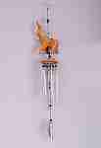 | KA1011 | KA1011 Музыка ветра Слон Описание: | 42869d7c-808c-11e0-9e89-6cf049cdcbca | 290 | 0
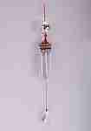 | KA1102 | KA1102 Музыка ветра Зеркальный шар Описание: | 42869d7c-808c-11e0-9e89-6cf049cdcbca | 290 | 0
 | BE391 | BE391 Подвесное украшение 7 черепашек с колокольчиком Описание: | f0a40b70-8089-11e0-9e89-6cf049cdcbca | 140 | 0
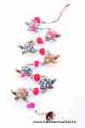 | BE220 | BE220 Подвесное украшение 7 черепашек с колокольчиком Описание: | f0a40b70-8089-11e0-9e89-6cf049cdcbca | 250 | 0
 | BE799 | BE799 Подвесное украшение 7 слоников с колокольчиком Описание: | f0a40b70-8089-11e0-9e89-6cf049cdcbca | 250 | 0
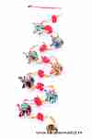 | BE7681 | BE7681 Подвесное украшение 7 слоников с колокольчиком Описание: | f0a40b70-8089-11e0-9e89-6cf049cdcbca | 120 | 0
 | BE7682,5 | BE7682,5 Подвесное украшение 7 Слоников Описание: | f0a40b70-8089-11e0-9e89-6cf049cdcbca | 180 | 0
 | BE7682 | BE7682 Подвесное украшение 7 слоников с колокольчиком Описание: | f0a40b70-8089-11e0-9e89-6cf049cdcbca | 150 | 0
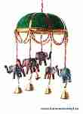 | BE709-1 | BE709-1 Подвесное украшение 5 слоников с колокольчиками Описание: | f0a40b70-8089-11e0-9e89-6cf049cdcbca | 250 | 0
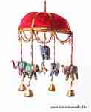 | BE709-2 | BE709-2 Подвесное украшение 5 слоников с колокольчиками Описание: | f0a40b70-8089-11e0-9e89-6cf049cdcbca | 250 | 0
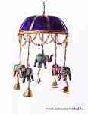 | BE709-3 | BE709-3 Подвесное украшение 5 слоников с колокольчиками Описание: | f0a40b70-8089-11e0-9e89-6cf049cdcbca | 250 | 0
 | R104 | R104 Мобиль-зонтик Описание: | 42869d7c-808c-11e0-9e89-6cf049cdcbca | 420 | 0
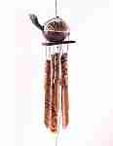 | DRT26 | DRT26 Музыка ветра Черепаха Описание: | f6b30588-8089-11e0-9e89-6cf049cdcbca | 300 | 0
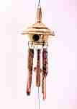 | 1LAT41 | 1LAT41 Музыка ветра Хижина Описание: | f6b30588-8089-11e0-9e89-6cf049cdcbca | 250 | 0
 | 2GG7 | 2GG7 Музыка ветра Сова Описание: | f6b30588-8089-11e0-9e89-6cf049cdcbca | 300 | 0
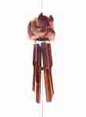 | 2GG6 | 2GG6 Музыка ветра Кот Описание: | f6b30588-8089-11e0-9e89-6cf049cdcbca | 250 | 0
 | 3G6 | 3G6 Музыка ветра Обезьяна 25см Описание: | f6b30588-8089-11e0-9e89-6cf049cdcbca | 350 | 0
 | 3G7 | 3G7 Музыка ветра Обезьяна 40см Описание: | f6b30588-8089-11e0-9e89-6cf049cdcbca | 450 | 0
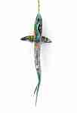 | BEV2 | BEV2 Подвесная акула большая Описание: | f6b30588-8089-11e0-9e89-6cf049cdcbca | 3900 | 0
 | BEV3 | BEV3 Подвесная акула Описание: | f6b30588-8089-11e0-9e89-6cf049cdcbca | 980 | 0
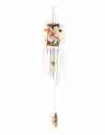 | AN3 | AN3 Музыка ветра с гекконами Описание: | f6b30588-8089-11e0-9e89-6cf049cdcbca | 230 | 0

 |  |  |  |  | Сумма заказа: | 0

